Lillium Natural Kare
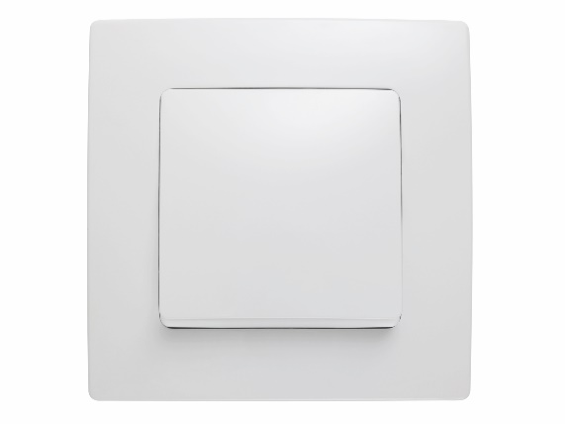
Код | Найменування | розница | опт
 | Lillium Natural Kare/Вимикачі та перемикачі/Біла
32001001 | Вимикач 1-клавішний | 47.85 грн | 44.17 грн
32001005 | Вимикач 1-клавішний прохідний | 59.41 грн | 54.84 грн
32001003 | Вимикач 2-клавішний | 58.77 грн | 54.25 грн
32001023 | Вимикач 2-клавішний з підсвітленням | 76.76 грн | 70.85 грн
32001026 | Вимикач 2-клавішний прохідний | 94.10 грн | 86.86 грн
32001091 | Вимикач 3-клавішний, 1 вхід, 3 виходи | 67.44 грн | 62.25 грн
32001025 | Вимикач прохідний з підсвітленням | 70.33 грн | 64.92 грн
32001021 | Вимикач1-клавішний з підсвітленням | 62.30 грн | 57.51 грн
32001093 | Диммер 1000 W | 341.38 грн | 315.12 грн
32001011 | Диммер 600 W | 315.69 грн | 291.40 грн
32001046 | Економічний вимикач з затримкою відключення | 184.02 грн | 169.86 грн
32001050 | Кнопка дзвінка | 53.96 грн | 49.81 грн
32001070 | Кнопка дзвінка з підсвітленням 220 V | 69.68 грн | 64.32 грн
32001024 | Кнопка для таймера з підсвітленням | 70.01 грн | 64.63 грн
32001020 | Перемикач прохідний | 77.39 грн | 71.44 грн
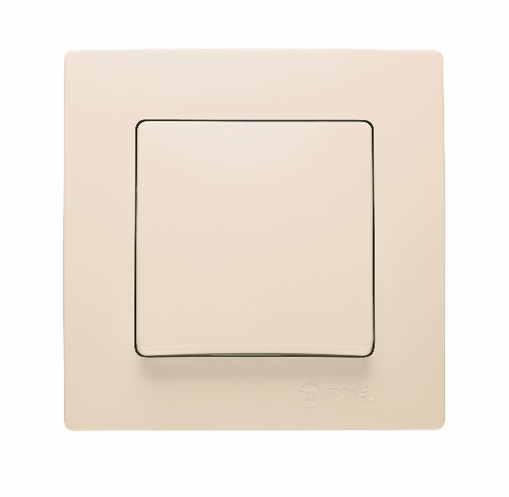
 | Lillium Natural Kare/Вимикачі та перемикачі/Крем | 0.00 грн | 0.00 грн
32010001 | Вимикач 1-клавішний | 47.85 грн | 44.17 грн
32010005 | Вимикач 1-клавішний прохідний | 59.41 грн | 54.84 грн
32010003 | Вимикач 2-клавішний | 58.77 грн | 54.25 грн
32010023 | Вимикач 2-клавішний з підсвітленням | 76.76 грн | 70.85 грн
32010026 | Вимикач 2-клавішний прохідний | 94.10 грн | 86.86 грн
32010091 | Вимикач 3-клавішний, 1 вхід, 3 виходи | 67.44 грн | 62.25 грн
32010021 | Вимикач1-клавішний з підсвітленням | 62.30 грн | 57.51 грн
32010093 | Диммер 1000 W | 341.38 грн | 315.12 грн
32010011 | Диммер 600 W | 315.69 грн | 291.40 грн
32010050 | Кнопка дзвінка | 53.96 грн | 49.81 грн
32010020 | Перемикач прохідний | 77.39 грн | 71.44 грн
 | Lillium Natural Kare/Вимикачі та перемикачі/Св.коричневий | 0.00 грн | 0.00 грн
55401 | Вимикач 1-клавішний | 52.99 грн | 48.91 грн
32096001 | Вимикач 1-клавішний | 52.99 грн | 48.91 грн
55403 | Вимикач 2-клавішний | 65.20 грн | 60.18 грн
32096003 | Вимикач 2-клавішний | 65.20 грн | 60.18 грн
 | Lillium Natural Kare/Рамки | 0.00 грн | 0.00 грн
 | Lillium Natural Kare/Рамки/Star димчастий | 0.00 грн | 0.00 грн
32050702 | Рамка 2-на | 57.49 грн | 53.06 грн
32050707 | Рамка 2-на вертикальна | 57.49 грн | 53.06 грн
32050703 | Рамка 3-на | 81.25 грн | 75.00 грн
32050708 | Рамка 3-на вертикальна | 81.25 грн | 75.00 грн
32050704 | Рамка 4-на | 108.55 грн | 100.20 грн
32050705 | Рамка 5-на | 137.45 грн | 126.88 грн
32050706 | Рамка 6-на | 164.10 грн | 151.48 грн
32050710 | Рамка для розетки 2-на | 31.15 грн | 28.75 грн
32050711 | Рамка + клавішa вимикача одноклавішного | 50.74 грн | 46.84 грн
32050717 | Рамка + клавіша вимикача одноклавішного з підсвіткою | 53.31 грн | 49.21 грн
32050715 | Рамка + клавіша вимикача одноклавішного прохідного | 51.38 грн | 47.43 грн
32050723 | Рамка + клавіши вимикача двухклавішного | 61.02 грн | 56.32 грн
32050726 | Рамка + клавіши вимикача двухклавішного з підсвіткою | 76.76 грн | 70.85 грн
32050751 | Рамка + панель подвійної розетки без заземлення | 54.59 грн | 50.39 грн
32050763 | Рамка + панель подвійної розетки з заземленням ( новий дизайн) | 59.73 грн | 55.14 грн
32050732 | Рамка + панель розетки без заземлення | 49.46 грн | 45.65 грн
32050733 | Рамка + панель розетки з заземленням | 58.12 грн | 53.65 грн
32050750 | Рамка + панель диммера | 165.07 грн | 152.37 грн
32050745 | Рамка + панель розетки TF Євро | 73.22 грн | 67.59 грн
32050742 | Рамка + панель розетки TV | 59.09 грн | 54.55 грн
32050759 | Рамка для розетки 2-на з заземленням (новий дизайн) | 31.15 грн | 28.75 грн
 | Lillium Natural Kare/Рамки/Star жовта | 0.00 грн | 0.00 грн
32089702 | Рамка 2-на | 57.49 грн | 53.06 грн
32089707 | Рамка 2-на вертикальна | 57.49 грн | 53.06 грн
32089703 | Рамка 3-на | 81.25 грн | 75.00 грн
32089708 | Рамка 3-на вертикальна | 81.25 грн | 75.00 грн
32089704 | Рамка 4-на | 108.55 грн | 100.20 грн
32089705 | Рамка 5-на | 137.45 грн | 126.88 грн
32089706 | Рамка 6-на | 164.10 грн | 151.48 грн
 | Lillium Natural Kare/Рамки/Star зелений | 0.00 грн | 0.00 грн
32052702 | Рамка 2-на | 57.49 грн | 53.06 грн
32052707 | Рамка 2-на вертикальна | 57.49 грн | 53.06 грн
32052703 | Рамка 3-на | 81.25 грн | 75.00 грн
32052708 | Рамка 3-на вертикальна | 81.25 грн | 75.00 грн
32052704 | Рамка 4-на | 108.55 грн | 100.20 грн
32052705 | Рамка 5-на | 137.45 грн | 126.88 грн
32052706 | Рамка 6-на | 164.10 грн | 151.48 грн
32052711 | Рамка + клавішa вимикача одноклавішного | 50.74 грн | 46.84 грн
32052717 | Рамка + клавіша вимикача одноклавішного з підсвіткою | 53.31 грн | 49.21 грн
32052715 | Рамка + клавіша вимикача одноклавішного прохідного | 51.38 грн | 47.43 грн
32052723 | Рамка + клавіши вимикача двухклавішного | 61.02 грн | 56.32 грн
32052726 | Рамка + клавіши вимикача двухклавішного з підсвіткою | 76.76 грн | 70.85 грн
32052751 | Рамка + панель подвійної розетки без заземлення | 54.91 грн | 50.69 грн
32052763 | Рамка + панель подвійної розетки з заземленням ( новий дизайн) | 59.73 грн | 55.14 грн
32052732 | Рамка + панель розетки без заземлення | 49.46 грн | 45.65 грн
32052733 | Рамка + панель розетки з заземленням | 58.12 грн | 53.65 грн
32052750 | Рамка + панель диммера | 165.07 грн | 152.37 грн
32052745 | Рамка + панель розетки TF Євро | 73.22 грн | 67.59 грн
32052742 | Рамка + панель розетки TV | 59.09 грн | 54.55 грн
 | Lillium Natural Kare/Рамки/Star золотий | 0.00 грн | 0.00 грн
32060702 | Рамка 2-на | 57.49 грн | 53.06 грн
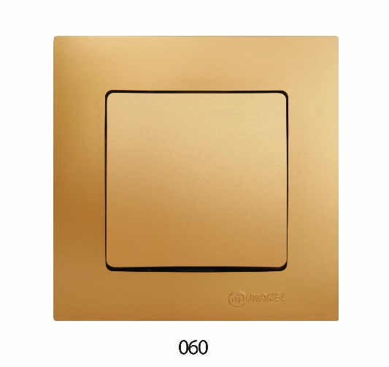
32060707 | Рамка 2-на вертикальна | 55.88 грн | 51.58 грн
32060703 | Рамка 3-на | 81.25 грн | 75.00 грн
32060708 | Рамка 3-на вертикальна | 79.00 грн | 72.92 грн
32060704 | Рамка 4-на | 108.55 грн | 100.20 грн
32060705 | Рамка 5-на | 137.45 грн | 126.88 грн
32060706 | Рамка 6-на | 164.10 грн | 151.48 грн
32060711 | Рамка + клавішa вимикача одноклавішного | 50.74 грн | 46.84 грн
32060717 | Рамка + клавіша вимикача одноклавішного з підсвіткою | 53.31 грн | 49.21 грн
32060715 | Рамка + клавіша вимикача одноклавішного прохідного | 51.38 грн | 47.43 грн
32060723 | Рамка + клавіши вимикача двухклавішного | 61.02 грн | 56.32 грн
32060726 | Рамка + клавіши вимикача двухклавішного з підсвіткою | 76.76 грн | 70.85 грн
32060751 | Рамка + панель подвійної розетки без заземлення | 54.91 грн | 50.69 грн
32060763 | Рамка + панель подвійної розетки з заземленням ( новий дизайн) | 59.73 грн | 55.14 грн
32060732 | Рамка + панель розетки без заземлення | 49.46 грн | 45.65 грн
32060733 | Рамка + панель розетки з заземленням | 58.12 грн | 53.65 грн
32060750 | Рамка + панель диммера | 165.07 грн | 152.37 грн
32060745 | Рамка + панель розетки TF Євро | 73.22 грн | 67.59 грн
32060742 | Рамка + панель розетки TV | 59.09 грн | 54.55 грн
 | Lillium Natural Kare/Рамки/Star латунь | 0.00 грн | 0.00 грн
32057702 | Рамка 2-на | 57.49 грн | 53.06 грн
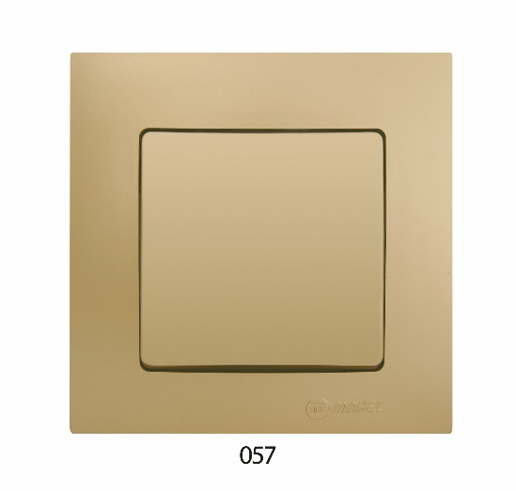
32057707 | Рамка 2-на вертикальна | 57.49 грн | 53.06 грн
32057703 | Рамка 3-на | 81.25 грн | 75.00 грн
32057708 | Рамка 3-на вертикальна | 81.25 грн | 75.00 грн
32057704 | Рамка 4-на | 108.55 грн | 100.20 грн
32057705 | Рамка 5-на | 137.45 грн | 126.88 грн
32057706 | Рамка 6-на | 164.10 грн | 151.48 грн
32057710 | Рамка для розетки 2-на | 31.15 грн | 28.75 грн
32057711 | Рамка + клавішa вимикача одноклавішного | 50.74 грн | 46.84 грн
32057717 | Рамка + клавіша вимикача одноклавішного з підсвіткою | 53.31 грн | 49.21 грн
32057715 | Рамка + клавіша вимикача одноклавішного прохідного | 51.38 грн | 47.43 грн
32057723 | Рамка + клавіши вимикача двухклавішного | 61.02 грн | 56.32 грн
32057726 | Рамка + клавіши вимикача двухклавішного з підсвіткою | 76.76 грн | 70.85 грн
32057751 | Рамка + панель подвійної розетки без заземлення | 54.59 грн | 50.39 грн
32057763 | Рамка + панель подвійної розетки з заземленням ( новий дизайн) | 59.73 грн | 55.14 грн
32057732 | Рамка + панель розетки без заземлення | 49.46 грн | 45.65 грн
32057733 | Рамка + панель розетки з заземленням | 58.12 грн | 53.65 грн
32057750 | Рамка + панель диммера | 165.07 грн | 152.37 грн
32057745 | Рамка + панель розетки TF Євро | 73.22 грн | 67.59 грн
32057742 | Рамка + панель розетки TV | 59.09 грн | 54.55 грн
32057759 | Рамка для розетки 2-на з заземленням (новий дизайн) | 31.15 грн | 28.75 грн
 | Lillium Natural Kare/Рамки/Star металік | 0.00 грн | 0.00 грн
32018702 | Рамка 2-на | 57.49 грн | 53.06 грн
32018707 | Рамка 2-на вертикальна | 57.49 грн | 53.06 грн
32018703 | Рамка 3-на | 81.25 грн | 75.00 грн
32018708 | Рамка 3-на вертикальна | 81.25 грн | 75.00 грн
32018704 | Рамка 4-на | 108.55 грн | 100.20 грн
32018705 | Рамка 5-на | 137.45 грн | 126.88 грн
32018706 | Рамка 6-на | 164.10 грн | 151.48 грн
32018711 | Рамка + клавішa вимикача одноклавішного | 50.74 грн | 46.84 грн
32018717 | Рамка + клавіша вимикача одноклавішного з підсвіткою | 53.31 грн | 49.21 грн
32018715 | Рамка + клавіша вимикача одноклавішного прохідного | 51.38 грн | 47.43 грн
32018723 | Рамка + клавіши вимикача двухклавішного | 61.02 грн | 56.32 грн
32018726 | Рамка + клавіши вимикача двухклавішного з підсвіткою | 76.76 грн | 70.85 грн
32018751 | Рамка + панель подвійної розетки без заземлення | 54.59 грн | 50.39 грн
32018763 | Рамка + панель подвійної розетки з заземленням ( новий дизайн) | 59.73 грн | 55.14 грн
32018732 | Рамка + панель розетки без заземлення | 49.46 грн | 45.65 грн
32018733 | Рамка + панель розетки з заземленням | 58.12 грн | 53.65 грн
32018750 | Рамка + панель диммера | 165.07 грн | 152.37 грн
32018745 | Рамка + панель розетки TF Євро | 73.22 грн | 67.59 грн
32018742 | Рамка + панель розетки TV | 59.09 грн | 54.55 грн
 | Lillium Natural Kare/Рамки/Star перлина | 0.00 грн | 0.00 грн
32100702 | Рамка 2-на | 57.49 грн | 53.06 грн
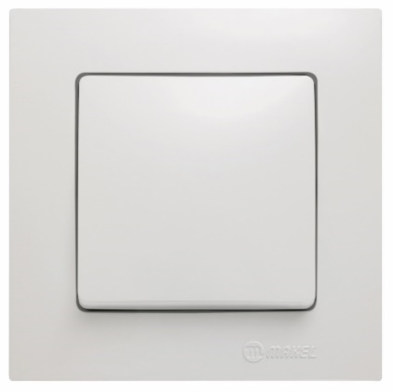
32100707 | Рамка 2-на вертикальна | 57.49 грн | 53.06 грн
32100703 | Рамка 3-на | 81.25 грн | 75.00 грн
32100708 | Рамка 3-на вертикальна | 81.25 грн | 75.00 грн
32100704 | Рамка 4-на | 108.55 грн | 100.20 грн
32100705 | Рамка 5-на | 137.45 грн | 126.88 грн
32100706 | Рамка 6-на | 164.10 грн | 151.48 грн
32100711 | Рамка + клавішa вимикача одноклавішного | 50.74 грн | 46.84 грн
32100717 | Рамка + клавіша вимикача одноклавішного з підсвіткою | 53.31 грн | 49.21 грн
32100715 | Рамка + клавіша вимикача одноклавішного прохідного | 51.38 грн | 47.43 грн
32100723 | Рамка + клавіши вимикача двухклавішного | 61.02 грн | 56.32 грн
32100726 | Рамка + клавіши вимикача двухклавішного з підсвіткою | 76.76 грн | 70.85 грн
32100751 | Рамка + панель подвійної розетки без заземлення | 54.59 грн | 50.39 грн
32100763 | Рамка + панель подвійної розетки з заземленням ( новий дизайн) | 59.73 грн | 55.14 грн
32100732 | Рамка + панель розетки без заземлення | 49.46 грн | 45.65 грн
32100733 | Рамка + панель розетки з заземленням | 58.12 грн | 53.65 грн
32100750 | Рамка + панель диммера | 165.07 грн | 152.37 грн
32100745 | Рамка + панель розетки TF Євро | 73.22 грн | 67.59 грн
32100742 | Рамка + панель розетки TV | 59.09 грн | 54.55 грн
 | Lillium Natural Kare/Рамки/Star срібний | 0.00 грн | 0.00 грн
32065702 | Рамка 2-на | 57.49 грн | 53.06 грн
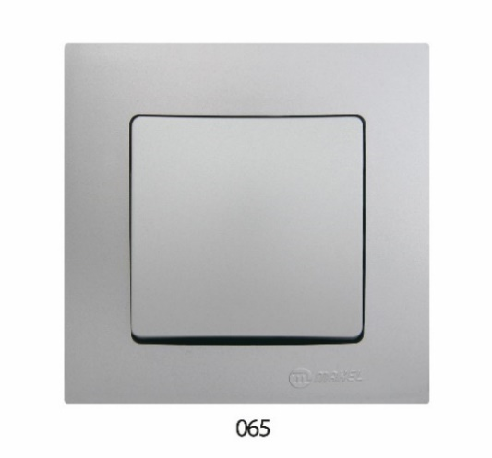
32065707 | Рамка 2-на вертикальна | 57.49 грн | 53.06 грн
32065703 | Рамка 3-на | 81.25 грн | 75.00 грн
32065708 | Рамка 3-на вертикальна | 81.25 грн | 75.00 грн
32065704 | Рамка 4-на | 108.55 грн | 100.20 грн
32065705 | Рамка 5-на | 137.45 грн | 126.88 грн
32065706 | Рамка 6-на | 164.42 грн | 151.77 грн
32065711 | Рамка + клавішa вимикача одноклавішного | 50.74 грн | 46.84 грн
32065717 | Рамка + клавіша вимикача одноклавішного з підсвіткою | 53.31 грн | 49.21 грн
32065715 | Рамка + клавіша вимикача одноклавішного прохідного | 51.38 грн | 47.43 грн
32065723 | Рамка + клавіши вимикача двухклавішного | 61.02 грн | 56.32 грн
32065726 | Рамка + клавіши вимикача двухклавішного з підсвіткою | 76.76 грн | 70.85 грн
32065751 | Рамка + панель подвійної розетки без заземлення | 54.59 грн | 50.39 грн
32065763 | Рамка + панель подвійної розетки з заземленням ( новий дизайн) | 59.73 грн | 55.14 грн
32065732 | Рамка + панель розетки без заземлення | 49.46 грн | 45.65 грн
32065733 | Рамка + панель розетки з заземленням | 58.12 грн | 53.65 грн
32065750 | Рамка + панель диммера | 165.07 грн | 152.37 грн
32065745 | Рамка + панель розетки TF Євро | 73.22 грн | 67.59 грн
32065742 | Рамка + панель розетки TV | 59.09 грн | 54.55 грн
 | Lillium Natural Kare/Рамки/Star шампанське | 0.00 грн | 0.00 грн
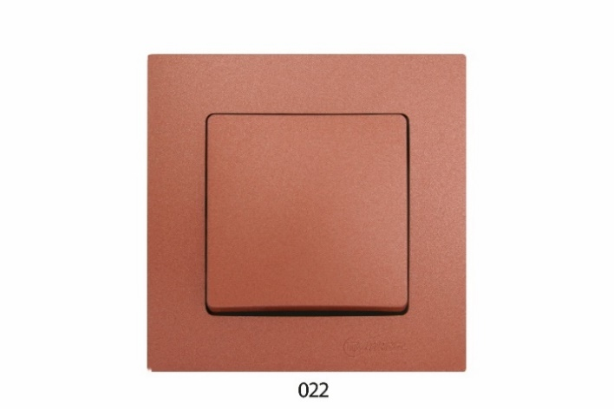
32022702 | Рамка 2-на | 57.49 грн | 53.06 грн
32022707 | Рамка 2-на вертикальна | 57.49 грн | 53.06 грн
32022703 | Рамка 3-на | 81.25 грн | 75.00 грн
32022708 | Рамка 3-на вертикальна | 81.25 грн | 75.00 грн
32022704 | Рамка 4-на | 108.55 грн | 100.20 грн
32022705 | Рамка 5-на | 137.45 грн | 126.88 грн
32022706 | Рамка 6-на | 164.10 грн | 151.48 грн
32022711 | Рамка + клавішa вимикача одноклавішного | 50.74 грн | 46.84 грн
32022717 | Рамка + клавіша вимикача одноклавішного з підсвіткою | 53.31 грн | 49.21 грн
32022715 | Рамка + клавіша вимикача одноклавішного прохідного | 51.38 грн | 47.43 грн
32022723 | Рамка + клавіши вимикача двухклавішного | 61.02 грн | 56.32 грн
32022726 | Рамка + клавіши вимикача двухклавішного з підсвіткою | 76.76 грн | 70.85 грн
32022751 | Рамка + панель подвійної розетки без заземлення | 54.59 грн | 50.39 грн
32022763 | Рамка + панель подвійної розетки з заземленням ( новий дизайн) | 59.73 грн | 55.14 грн
32022732 | Рамка + панель розетки без заземлення | 49.46 грн | 45.65 грн
32022733 | Рамка + панель розетки з заземленням | 58.12 грн | 53.65 грн
32022750 | Рамка + панель диммера | 165.07 грн | 152.37 грн
32022745 | Рамка + панель розетки TF Євро | 73.22 грн | 67.59 грн
32022742 | Рамка + панель розетки TV | 59.09 грн | 54.55 грн
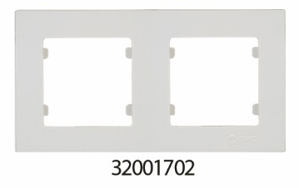
 | Lillium Natural Kare/Рамки/Біла | 0.00 грн | 0.00 грн
32001702 | Рамка 2-на | 32.75 грн | 30.23 грн
32001707 | Рамка 2-на вертикальна | 32.75 грн | 30.23 грн
32001703 | Рамка 3-на | 46.57 грн | 42.98 грн
32001708 | Рамка 3-на вертикальна | 46.57 грн | 42.98 грн
32001704 | Рамка 4-на | 65.52 грн | 60.48 грн
32001705 | Рамка 5-на | 86.71 грн | 80.04 грн
32001706 | Рамка 6-на | 113.37 грн | 104.65 грн
32001744 | Рамка+панель розетки TV-R-SAT | 76.44 грн | 70.56 грн
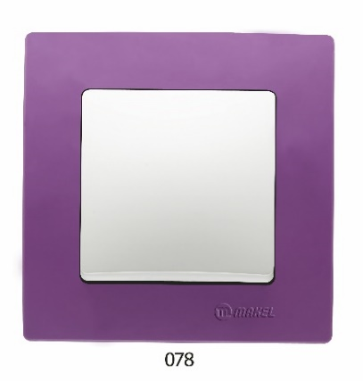
 | Lillium Natural Kare/Рамки/Бузкова | 0.00 грн | 0.00 грн
32078701 | Рамка 1-на | 7.06 грн | 6.52 грн
32078702 | Рамка 2-на | 35.96 грн | 33.20 грн
32078707 | Рамка 2-на вертикальна | 35.96 грн | 33.20 грн
32078703 | Рамка 3-на | 51.06 грн | 47.14 грн
32078708 | Рамка 3-на вертикальна | 51.06 грн | 47.14 грн
32078704 | Рамка 4-на | 72.26 грн | 66.70 грн
32078705 | Рамка 5-на | 95.37 грн | 88.04 грн
32078706 | Рамка 6-на | 124.93 грн | 115.32 грн
32078710 | Рамка для розетки 2-на | 13.81 грн | 12.75 грн
 | Lillium Natural Kare/Рамки/Горіх | 0.00 грн | 0.00 грн
32102702 | Рамка 2-на | 81.25 грн | 75.00 грн
32102703 | Рамка 3-на | 107.90 грн | 99.60 грн
32102708 | Рамка 3-на вертикальна | 107.90 грн | 99.60 грн
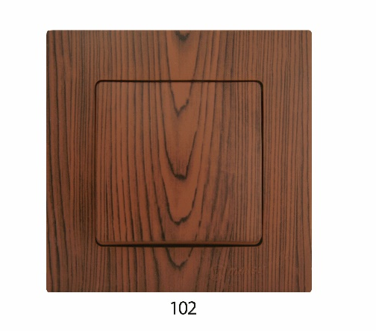
32102704 | Рамка 4-на | 137.45 грн | 126.88 грн
32102705 | Рамка 5-на | 169.57 грн | 156.52 грн
32102706 | Рамка 6-на | 203.61 грн | 187.94 грн
32102710 | Рамка для розетки 2-на | 47.20 грн | 43.57 грн
32102711 | Рамка + клавішa вимикача одноклавішного | 64.87 грн | 59.88 грн
32102717 | Рамка + клавіша вимикача одноклавішного з підсвіткою | 71.94 грн | 66.40 грн
32102715 | Рамка + клавіша вимикача одноклавішного прохідного | 65.52 грн | 60.48 грн
32102723 | Рамка + клавіши вимикача двухклавішного | 79.97 грн | 73.82 грн
32102726 | Рамка + клавіши вимикача двухклавішного з підсвіткою | 100.19 грн | 92.48 грн
32102751 | Рамка + панель подвійної розетки без заземлення | 76.11 грн | 70.25 грн
32102763 | Рамка + панель подвійної розетки з заземленням ( новий дизайн) | 81.57 грн | 75.30 грн
32102732 | Рамка + панель розетки без заземлення | 67.76 грн | 62.55 грн
32102733 | Рамка + панель розетки з заземленням | 77.71 грн | 71.73 грн
32102750 | Рамка + панель диммера | 179.52 грн | 165.71 грн
32102746 | Рамка + панель подвійної розетки TF Євро | 138.41 грн | 127.76 грн
32102745 | Рамка + панель розетки TF Євро | 91.21 грн | 84.19 грн
32102742 | Рамка + панель розетки TV | 78.36 грн | 72.33 грн
32102744 | Рамка + панель розетки TV-R-SAT | 355.83 грн | 328.46 грн
32102759 | Рамка для розетки 2-на з заземленням (новий дизайн) | 47.20 грн | 43.57 грн
 | Lillium Natural Kare/Рамки/Дуб | 0.00 грн | 0.00 грн
32101702 | Рамка 2-на | 81.25 грн | 75.00 грн
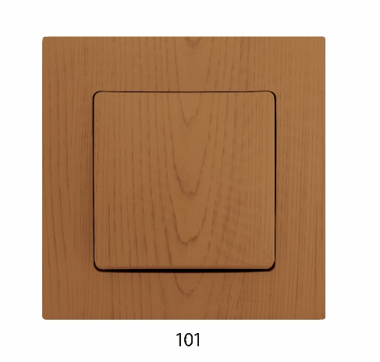
32101707 | Рамка 2-на вертикальна | 81.25 грн | 75.00 грн
32101703 | Рамка 3-на | 107.90 грн | 99.60 грн
32101708 | Рамка 3-на вертикальна | 107.90 грн | 99.60 грн
32101704 | Рамка 4-на | 137.45 грн | 126.88 грн
32101705 | Рамка 5-на | 169.57 грн | 156.52 грн
32101706 | Рамка 6-на | 203.61 грн | 187.94 грн
32101710 | Рамка для розетки 2-на | 47.20 грн | 43.57 грн
32101711 | Рамка + клавішa вимикача одноклавішного | 64.87 грн | 59.88 грн
32101717 | Рамка + клавіша вимикача одноклавішного з підсвіткою | 71.94 грн | 66.40 грн
32101715 | Рамка + клавіша вимикача одноклавішного прохідного | 65.52 грн | 60.48 грн
32101723 | Рамка + клавіши вимикача двухклавішного | 79.97 грн | 73.82 грн
32101726 | Рамка + клавіши вимикача двухклавішного з підсвіткою | 100.19 грн | 92.48 грн
32101751 | Рамка + панель подвійної розетки без заземлення | 76.11 грн | 70.25 грн
32101763 | Рамка + панель подвійної розетки з заземленням ( новий дизайн) | 81.57 грн | 75.30 грн
32101732 | Рамка + панель розетки без заземлення | 67.76 грн | 62.55 грн
32101733 | Рамка + панель розетки з заземленням | 77.71 грн | 71.73 грн
32101746 | Рамка + панель 2-й розетки TF Євро | 138.41 грн | 127.76 грн
32101750 | Рамка + панель диммера | 179.52 грн | 165.71 грн
32101745 | Рамка + панель розетки TF Євро | 91.21 грн | 84.19 грн
32101742 | Рамка + панель розетки TV | 78.36 грн | 72.33 грн
32101744 | Рамка + панель розетки TV-R-SAT | 355.83 грн | 328.46 грн
32101759 | Рамка для розетки 2-на з заземленням (новий дизайн) | 47.20 грн | 43.57 грн
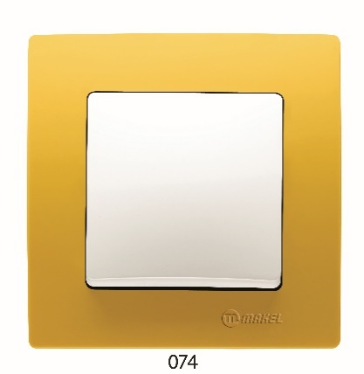
 | Lillium Natural Kare/Рамки/Жовта | 0.00 грн | 0.00 грн
32074702 | Рамка 2-на | 35.96 грн | 33.20 грн
32074707 | Рамка 2-на вертикальна | 35.96 грн | 33.20 грн
32074703 | Рамка 3-на | 51.06 грн | 47.14 грн
32074708 | Рамка 3-на вертикальна | 51.06 грн | 47.14 грн
32074704 | Рамка 4-на | 72.26 грн | 66.70 грн
32074705 | Рамка 5-на | 95.37 грн | 88.04 грн
32074706 | Рамка 6-на | 124.93 грн | 115.32 грн
32074710 | Рамка для розетки 2-на | 13.81 грн | 12.75 грн
 | Lillium Natural Kare/Рамки/Коричнева | 0.00 грн | 0.00 грн
32096702 | Рамка 2-на | 36.29 грн | 33.50 грн
32096707 | Рамка 2-на вертикальна | 36.29 грн | 33.50 грн
32096703 | Рамка 3-на | 51.70 грн | 47.72 грн
32096708 | Рамка 3-на вертикальна | 51.70 грн | 47.72 грн
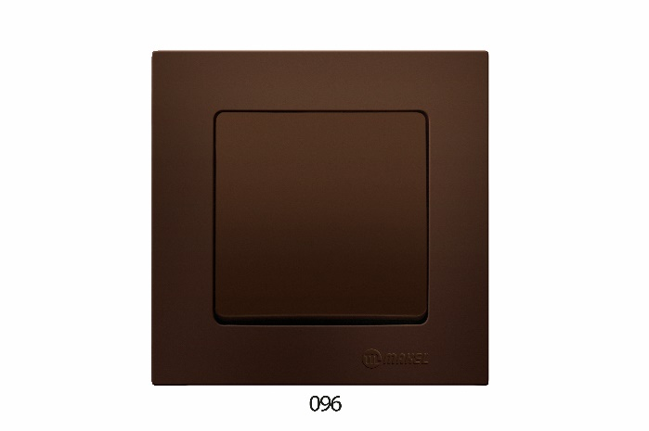
32096704 | Рамка 4-на | 72.89 грн | 67.29 грн
32096705 | Рамка 5-на | 96.34 грн | 88.93 грн
32096706 | Рамка 6-на | 125.88 грн | 116.20 грн
32096710 | Рамка для розетки 2-на | 13.81 грн | 12.75 грн
32096711 | Рамка + клавішa вимикача одноклавішного | 14.77 грн | 13.63 грн
32096717 | Рамка + клавіша вимикача одноклавішного з підсвіткою | 18.63 грн | 17.20 грн
32096715 | Рамка + клавіша вимикача одноклавішного прохідного | 16.69 грн | 15.41 грн
32096723 | Рамка + клавіши вимикача двухклавішного | 17.66 грн | 16.30 грн
32096726 | Рамка + клавіши вимикача двухклавішного з підсвіткою | 23.12 грн | 21.34 грн
32096751 | Рамка + панель подвійної розетки без заземлення | 18.30 грн | 16.89 грн
32096763 | Рамка + панель подвійної розетки з заземленням ( новий дизайн) | 24.09 грн | 22.23 грн
32096732 | Рамка + панель розетки без заземлення | 14.77 грн | 13.63 грн
32096733 | Рамка + панель розетки з заземленням | 17.66 грн | 16.30 грн
32096750 | Рамка + панель диммера | 94.10 грн | 86.86 грн
32096746 | Рамка + панель подвійної розетки TF Євро | 47.85 грн | 44.17 грн
32096745 | Рамка + панель розетки TF Євро | 30.51 грн | 28.16 грн
32096742 | Рамка + панель розетки TV | 18.63 грн | 17.20 грн
32096759 | Рамка для розетки 2-на з заземленням (новий дизайн) | 13.81 грн | 12.75 грн
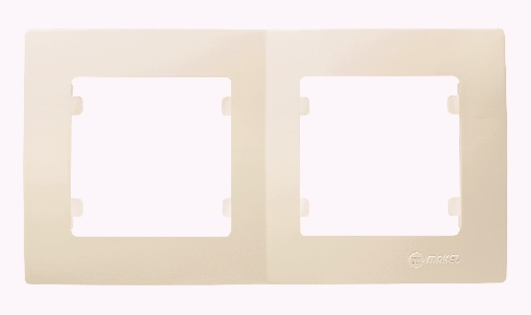
 | Lillium Natural Kare/Рамки/Крем | 0.00 грн | 0.00 грн
32010702 | Рамка 2-на | 32.75 грн | 30.23 грн
32010707 | Рамка 2-на вертикальна | 32.75 грн | 30.23 грн
32010703 | Рамка 3-на | 46.57 грн | 42.98 грн
32010708 | Рамка 3-на вертикальна | 46.57 грн | 42.98 грн
32010704 | Рамка 4-на | 65.52 грн | 60.48 грн
32010705 | Рамка 5-на | 86.71 грн | 80.04 грн
32010706 | Рамка 6-на | 113.37 грн | 104.65 грн
32010744 | Рамка+панель розетки TV-R-SAT | 76.44 грн | 70.56 грн
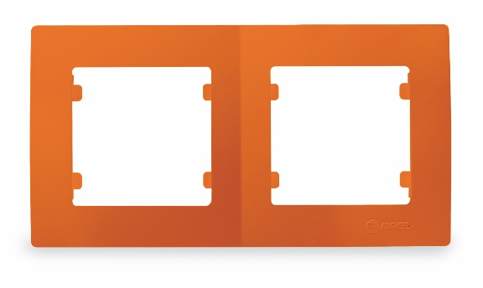
 | Lillium Natural Kare/Рамки/Помаранчева | 0.00 грн | 0.00 грн
32094702 | Рамка 2-на | 35.96 грн | 33.20 грн
32094707 | Рамка 2-на вертикальна | 35.96 грн | 33.20 грн
32094703 | Рамка 3-на | 51.06 грн | 47.14 грн
32094708 | Рамка 3-на вертикальна | 51.06 грн | 47.14 грн
32094704 | Рамка 4-на | 72.26 грн | 66.70 грн
32094705 | Рамка 5-на | 95.37 грн | 88.04 грн
32094706 | Рамка 6-на | 124.93 грн | 115.32 грн
32094710 | Рамка для розетки 2-на | 13.81 грн | 12.75 грн
 | Lillium Natural Kare/Рамки/Рожева | 0.00 грн | 0.00 грн
32093701 | Рамка 1-на | 7.06 грн | 6.52 грн
32093702 | Рамка 2-на | 35.96 грн | 33.20 грн
32093707 | Рамка 2-на вертикальна | 35.96 грн | 33.20 грн
32093703 | Рамка 3-на | 51.06 грн | 47.14 грн
32093708 | Рамка 3-на вертикальна | 51.06 грн | 47.14 грн
32093704 | Рамка 4-на | 72.26 грн | 66.70 грн
32093705 | Рамка 5-на | 95.37 грн | 88.04 грн
32093706 | Рамка 6-на | 124.93 грн | 115.32 грн
32093710 | Рамка для розетки 2-на | 13.81 грн | 12.75 грн
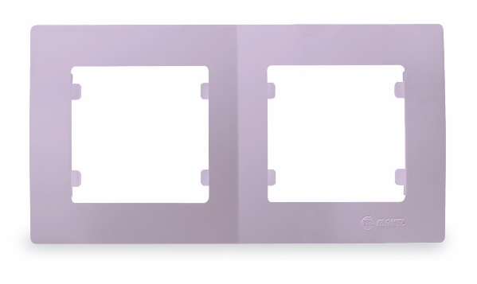
 | Lillium Natural Kare/Рамки/Світло бузкова | 0.00 грн | 0.00 грн
32095701 | Рамка 1-на | 7.06 грн | 6.52 грн
32095702 | Рамка 2-на | 35.96 грн | 33.20 грн
32095707 | Рамка 2-на вертикальна | 35.96 грн | 33.20 грн
32095703 | Рамка 3-на | 51.06 грн | 47.14 грн
32095708 | Рамка 3-на вертикальна | 51.06 грн | 47.14 грн
32095704 | Рамка 4-на | 72.26 грн | 66.70 грн
32095705 | Рамка 5-на | 95.37 грн | 88.04 грн
32095706 | Рамка 6-на | 124.93 грн | 115.32 грн
32095710 | Рамка для розетки 2-на | 13.81 грн | 12.75 грн
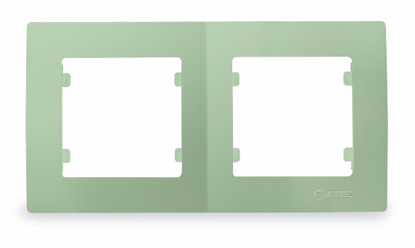
 | Lillium Natural Kare/Рамки/Світло зелена | 0.00 грн | 0.00 грн
32091702 | Рамка 2-на | 35.96 грн | 33.20 грн
32091707 | Рамка 2-на вертикальна | 35.96 грн | 33.20 грн
32091703 | Рамка 3-на | 51.06 грн | 47.14 грн
32091708 | Рамка 3-на вертикальна | 51.06 грн | 47.14 грн
32091704 | Рамка 4-на | 72.26 грн | 66.70 грн
32091705 | Рамка 5-на | 95.37 грн | 88.04 грн
32091706 | Рамка 6-на | 124.93 грн | 115.32 грн
32091710 | Рамка для розетки 2-на | 13.81 грн | 12.75 грн
 | Lillium Natural Kare/Рамки/Світло коричневий | 0.00 грн | 0.00 грн
32009711 | Рамка + клавішa вимикача одноклавішного | 14.77 грн | 13.63 грн
32009717 | Рамка + клавіша вимикача одноклавішного з підсвіткою | 18.63 грн | 17.20 грн
32009715 | Рамка + клавіша вимикача одноклавішного прохідного | 16.69 грн | 15.41 грн
32009723 | Рамка + клавіши вимикача двухклавішного | 17.66 грн | 16.30 грн
32009726 | Рамка + клавіши вимикача двухклавішного з підсвіткою | 23.12 грн | 21.34 грн
32009751 | Рамка + панель подвійної розетки без заземлення | 18.30 грн | 16.89 грн
32009763 | Рамка + панель подвійної розетки з заземленням ( новий дизайн) | 24.09 грн | 22.23 грн
32009732 | Рамка + панель розетки без заземлення | 14.77 грн | 13.63 грн
32009733 | Рамка + панель розетки з заземленням | 17.66 грн | 16.30 грн
32009750 | Рамка + панель диммера | 94.10 грн | 86.86 грн
32009745 | Рамка + панель розетки TF Євро | 30.51 грн | 28.16 грн
32009742 | Рамка + панель розетки TV | 18.30 грн | 16.89 грн
55412 | Рамка 2-на | 36.29 грн | 33.50 грн
55439 | Рамка 4-на | 72.89 грн | 67.29 грн
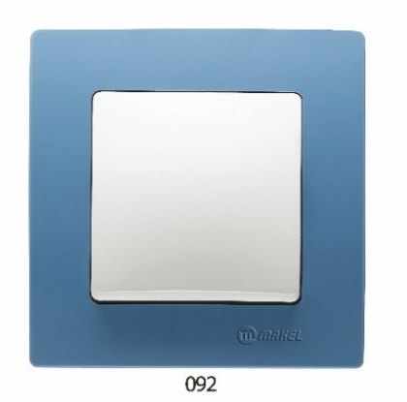
 | Lillium Natural Kare/Рамки/Синя | 0.00 грн | 0.00 грн
32092702 | Рамка 2-на | 35.96 грн | 33.20 грн
32092707 | Рамка 2-на вертикальна | 35.96 грн | 33.20 грн
32092703 | Рамка 3-на | 51.06 грн | 47.14 грн
32092708 | Рамка 3-на вертикальна | 51.06 грн | 47.14 грн
32092704 | Рамка 4-на | 72.26 грн | 66.70 грн
32092705 | Рамка 5-на | 95.37 грн | 88.04 грн
32092706 | Рамка 6-на | 124.93 грн | 115.32 грн
32092710 | Рамка для розетки 2-на | 13.81 грн | 12.75 грн
32092701 | Рамка 1-на | 7.06 грн | 6.52 грн
 | Lillium Natural Kare/Рамки/Фісташковий | 0.00 грн | 0.00 грн
32104702 | Рамка 2-на | 57.49 грн | 53.06 грн
32104703 | Рамка 3-на | 81.25 грн | 75.00 грн
32104704 | Рамка 4-на | 108.55 грн | 100.20 грн
32104705 | Рамка 5-на | 137.45 грн | 126.88 грн
32104706 | Рамка 6-на | 164.10 грн | 151.48 грн
32104710 | Рамка для розетки 2-на | 31.15 грн | 28.75 грн
32104711 | Рамка + клавішa вимикача одноклавішного | 50.74 грн | 46.84 грн
32104717 | Рамка + клавіша вимикача одноклавішного з підсвіткою | 53.31 грн | 49.21 грн
32104715 | Рамка + клавіша вимикача одноклавішного прохідного | 51.38 грн | 47.43 грн
32104723 | Рамка + клавіши вимикача двухклавішного | 61.02 грн | 56.32 грн
32104726 | Рамка + клавіши вимикача двухклавішного з підсвіткою | 76.76 грн | 70.85 грн
32104751 | Рамка + панель подвійної розетки без заземлення | 54.59 грн | 50.39 грн
32104763 | Рамка + панель подвійної розетки з заземленням ( новий дизайн) | 59.73 грн | 55.14 грн
32104732 | Рамка + панель розетки без заземлення | 49.46 грн | 45.65 грн
32104733 | Рамка + панель розетки з заземленням | 58.12 грн | 53.65 грн
32104750 | Рамка + панель диммера | 165.07 грн | 152.37 грн
32104745 | Рамка + панель розетки TF Євро | 73.22 грн | 67.59 грн
32104742 | Рамка + панель розетки TV | 59.09 грн | 54.55 грн
32104759 | Рамка для розетки 2-на з заземленням (новий дизайн) | 31.15 грн | 28.75 грн
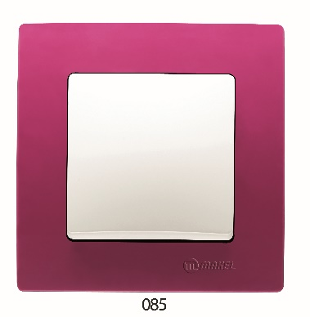
 | Lillium Natural Kare/Рамки/Фуксія | 0.00 грн | 0.00 грн
32085702 | Рамка 2-на | 35.96 грн | 33.20 грн
32085707 | Рамка 2-на вертикальна | 35.96 грн | 33.20 грн
32085703 | Рамка 3-на | 51.06 грн | 47.14 грн
32085708 | Рамка 3-на вертикальна | 51.06 грн | 47.14 грн
32085704 | Рамка 4-на | 72.26 грн | 66.70 грн
32085705 | Рамка 5-на | 95.37 грн | 88.04 грн
32085706 | Рамка 6-на | 124.93 грн | 115.32 грн
32085710 | Рамка для розетки 2-на | 13.81 грн | 12.75 грн
 | Lillium Natural Kare/Рамки/Чорний | 0.00 грн | 0.00 грн
32054702 | Рамка 2-на | 36.29 грн | 33.50 грн
32054707 | Рамка 2-на вертикальна | 36.29 грн | 33.50 грн
32054703 | Рамка 3-на | 51.70 грн | 47.72 грн
32054708 | Рамка 3-на вертикальна | 51.70 грн | 47.72 грн
32054704 | Рамка 4-на | 72.89 грн | 67.29 грн
32054705 | Рамка 5-на | 96.34 грн | 88.93 грн
32054706 | Рамка 6-на | 125.88 грн | 116.20 грн
32054711 | Рамка + клавішa вимикача одноклавішного | 14.77 грн | 13.63 грн
32054717 | Рамка + клавіша вимикача одноклавішного з підсвіткою | 18.63 грн | 17.20 грн
32054715 | Рамка + клавіша вимикача одноклавішного прохідного | 16.69 грн | 15.41 грн
32054723 | Рамка + клавіши вимикача двухклавішного | 17.66 грн | 16.30 грн
32054726 | Рамка + клавіши вимикача двухклавішного з підсвіткою | 23.12 грн | 21.34 грн
32054751 | Рамка + панель подвійної розетки без заземлення | 18.30 грн | 16.89 грн
32054763 | Рамка + панель подвійної розетки з заземленням ( новий дизайн) | 24.09 грн | 22.23 грн
32054732 | Рамка + панель розетки без заземлення | 14.77 грн | 13.63 грн
32054733 | Рамка + панель розетки з заземленням | 17.66 грн | 16.30 грн
32054750 | Рамка + панель диммера | 94.10 грн | 86.86 грн
32054745 | Рамка + панель розетки TF Євро | 30.51 грн | 28.16 грн
32054742 | Рамка + панель розетки TV | 18.30 грн | 16.89 грн
 | Lillium Natural Kare/Розетки | 0.00 грн | 0.00 грн
 | Lillium Natural Kare/Розетки/Біла | 0.00 грн | 0.00 грн
32001080 | Розетка (HI-FI) | 82.53 грн | 76.18 грн
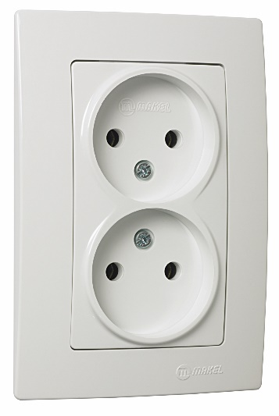
32001017 | Розетка 2-на без заземлення | 60.70 грн | 56.03 грн
32001014 | Розетка TF євро | 53.31 грн | 49.21 грн
32001034 | Розетка TF євро подвійна | 74.18 грн | 68.48 грн
32001134 | Розетка TV SAT cателітна | 143.23 грн | 132.21 грн
32001022 | Розетка без заземлення | 46.57 грн | 42.98 грн
32001052 | Розетка без заземлення з захистом від дітей | 54.59 грн | 50.39 грн
32001028 | Розетка з заземленням | 57.49 грн | 53.06 грн
32001058 | Розетка з заземленням та захистом від дітей | 67.12 грн | 61.96 грн
32001029 | Розетка з заземленням та кришкою | 66.15 грн | 61.06 грн
32001036 | Розетка комп'ютерна подвійна САТ 5е | 254.99 грн | 235.37 грн
32001037 | Розетка комп'ютерна подвійна САТ 5е+TF EBPO | 179.52 грн | 165.71 грн
32001035 | Розетка комп'ютерна САТ 5e+гніздо | 167.96 грн | 155.04 грн
32001057 | Розетка подвійна з заземленням (новий дизайн) | 79.97 грн | 73.82 грн
32001083 | Розетка ТV-SAT прохідна 1dB | 336.88 грн | 310.97 грн
32001027 | Розетка ТВ кінцева | 61.02 грн | 56.32 грн
32001007 | Розетка ТВ прохідна (Female) 12 dB | 61.02 грн | 56.32 грн
 | Lillium Natural Kare/Розетки/Крем | 0.00 грн | 0.00 грн
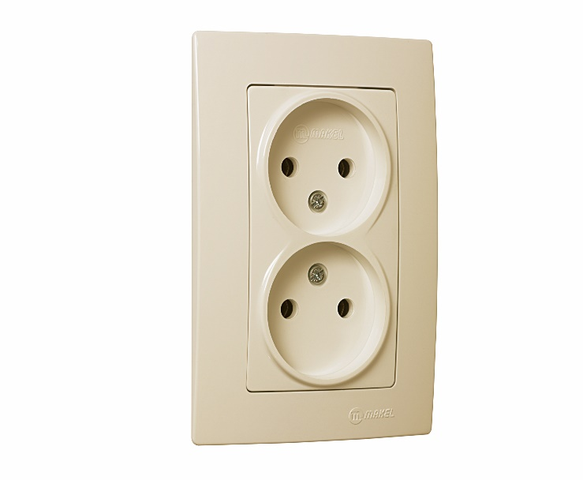
32010080 | Розетка (HI-FI) | 82.53 грн | 76.18 грн
32010017 | Розетка 2-на без заземлення | 60.70 грн | 56.03 грн
32010014 | Розетка TF євро | 53.31 грн | 49.21 грн
32010034 | Розетка TF євро подвійна | 74.18 грн | 68.48 грн
32010134 | Розетка TV SAT cателітна | 143.23 грн | 132.21 грн
32010022 | Розетка без заземлення | 46.57 грн | 42.98 грн
32010052 | Розетка без заземлення з захистом від дітей | 54.59 грн | 50.39 грн
32010028 | Розетка з заземленням | 57.49 грн | 53.06 грн
32010058 | Розетка з заземленням та захистом від дітей | 67.12 грн | 61.96 грн
32010029 | Розетка з заземленням та кришкою | 66.47 грн | 61.36 грн
32010036 | Розетка комп'ютерна подвійна САТ 5е | 254.99 грн | 235.37 грн
32010037 | Розетка комп'ютерна подвійна САТ 5е+TF EBPO | 179.52 грн | 165.71 грн
32010035 | Розетка комп'ютерна САТ 5e+гніздо | 167.96 грн | 155.04 грн
32010057 | Розетка подвійна з заземленням (новий дизайн) | 79.97 грн | 73.82 грн
32010027 | Розетка ТВ кінцева | 61.02 грн | 56.32 грн
32010007 | Розетка ТВ прохідна (Female) 12 dB | 61.02 грн | 56.32 грн
 | Lillium Natural Kare/Розетки/Св.коричневий | 0.00 грн | 0.00 грн
32096017 | Розетка 2-а без заземлення | 67.44 грн | 62.25 грн
55417 | Розетка 2-на без заземлення | 63.91 грн | 58.99 грн
55422 | Розетка без заземлення | 51.70 грн | 47.72 грн
32096022 | Розетка без заземлення | 51.70 грн | 47.72 грн
32096028 | Розетка з заземленням | 63.59 грн | 58.70 грн
32096029 | Розетка з заземленням та кришкою | 73.86 грн | 68.18 грн
55428 | Розетка з заземленням | 63.59 грн | 58.70 грн
55429 | Розетка з заземленням та кришкою | 73.54 грн | 67.89 грн
55435 | Розетка комп. САТ 5е+гніздо | 186.58 грн | 172.23 грн
32096035 | Розетка компьютерна САТ 5Е + гніздо | 186.58 грн | 172.23 грн

Defne
Код | Найменування | розница | опт
 | Defne/Вимикачі та перемикачі/Біла
42001001 | Вимикач 1-клавішний | 52.35 грн | 48.32 грн
42001005 | Вимикач 1-клавішний прохідний | 63.91 грн | 58.99 грн
42001003 | Вимикач 2-клавішний | 63.59 грн | 58.70 грн
42001023 | Вимикач 2-клавішний з підсвітленням | 82.86 грн | 76.49 грн
42001026 | Вимикач 2-клавішний прохідний | 100.19 грн | 92.48 грн
42001091 | Вимикач 3-клавішний, 1 вхід, 3 виходи | 74.50 грн | 68.77 грн
42001025 | Вимикач прохідний з підсвітленням | 76.11 грн | 70.25 грн
42001021 | Вимикач1-клавішний з підсвітленням | 67.76 грн | 62.55 грн
42001011 | Диммер | 337.20 грн | 311.26 грн
42001093 | Диммер 1000 W | 362.89 грн | 334.98 грн
42001050 | Кнопка дзвінка | 58.44 грн | 53.95 грн
42001020 | Перемикач прохідний | 81.57 грн | 75.30 грн
42001040 | Перемикач прохідний з підсвітленням | 111.76 грн | 103.16 грн
 | Defne/Вимикачі та перемикачі/Зелений | 0.00 грн | 0.00 грн
42052091 | Вимикач 3-клавішний, 1 вхід, 3 виходи | 121.71 грн | 112.35 грн
 | Defne/Вимикачі та перемикачі/Крем | 0.00 грн | 0.00 грн
42010001 | Вимикач 1-клавішний | 52.35 грн | 48.32 грн
42010005 | Вимикач 1-клавішний прохідний | 63.91 грн | 58.99 грн
42010003 | Вимикач 2-клавішний | 63.59 грн | 58.70 грн
42010023 | Вимикач 2-клавішний з підсвітленням | 82.86 грн | 76.49 грн
42010026 | Вимикач 2-клавішний прохідний | 100.19 грн | 92.48 грн
42010091 | Вимикач 3-клавішний, 1 вхід, 3 виходи | 74.50 грн | 68.77 грн
42010021 | Вимикач1-клавішний з підсвітленням | 67.76 грн | 62.55 грн
42010011 | Диммер | 337.20 грн | 311.26 грн
42010050 | Кнопка дзвінка | 58.44 грн | 53.95 грн
42010020 | Перемикач прохідний | 81.57 грн | 75.30 грн
 | Defne/Рамки | 0.00 грн | 0.00 грн
 | Defne/Рамки/STAR Золото | 0.00 грн | 0.00 грн
42060702 | Рамка 2-на горизонтальна | 61.65 грн | 56.91 грн
42060704 | Рамка 4-на горизонтальна | 120.11 грн | 110.87 грн
42060705 | Рамка 5-на горизонтальна | 152.86 грн | 141.10 грн
42060703 | Рамка3-на горизонтальна | 89.28 грн | 82.41 грн
 | Defne/Рамки/STAR Латунь | 0.00 грн | 0.00 грн
42057702 | Рамка 2-а горизонтальна | 63.59 грн | 58.70 грн
42057705 | Рамка 5-а горизонтальна | 152.86 грн | 141.10 грн
 | Defne/Рамки/STAR/ Срібний | 0.00 грн | 0.00 грн
42065702 | Рамка 2-а горизонтальна | 61.65 грн | 56.91 грн
 | Defne/Рамки/Біла | 0.00 грн | 0.00 грн
42001707 | Рамка 2-на вертикальна | 34.69 грн | 32.02 грн
42001702 | Рамка 2-на горизонтальна | 34.69 грн | 32.02 грн
42001708 | Рамка 3-на вертикальна | 49.46 грн | 45.65 грн
42001703 | Рамка 3-на горизонтальна | 49.46 грн | 45.65 грн
42001704 | Рамка 4-на горизонтальна | 69.68 грн | 64.32 грн
42001705 | Рамка 5-на горизонтальна | 92.16 грн | 85.07 грн
42001706 | Рамка 6-на горизонтальна | 120.11 грн | 110.87 грн
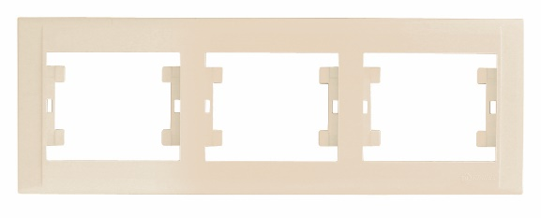
 | Defne/Рамки/Крем | 0.00 грн | 0.00 грн
42010707 | Рамка 2-на вертикальна | 34.69 грн | 32.02 грн
42010702 | Рамка 2-на горизонтальна | 34.69 грн | 32.02 грн
42010708 | Рамка 3-на вертикальна | 49.46 грн | 45.65 грн
42010703 | Рамка 3-на горизонтальна | 49.46 грн | 45.65 грн
42010704 | Рамка 4-на горизонтальна | 69.68 грн | 64.32 грн
42010705 | Рамка 5-на горизонтальна | 92.16 грн | 85.07 грн
42010706 | Рамка 6-на горизонтальна | 120.11 грн | 110.87 грн
 | Defne/Рамки/Черешня | 0.00 грн | 0.00 грн
42103702 | Рамка 2-на горизонтальна | 84.13 грн | 77.66 грн
 | Defne/Розетки | 0.00 грн | 0.00 грн
 | Defne/Розетки/STAR Золотой | 0.00 грн | 0.00 грн
42060028 | Розетка з заземленням | 116.25 грн | 107.31 грн
42060027 | Розетка TV кінцева | 120.11 грн | 110.87 грн
42060035 | Розетка комп'ютерна подвійна (1шт. САТ 5) | 231.22 грн | 213.44 грн
 | Defne/Розетки/STAR Латунь | 0.00 грн | 0.00 грн
42057022 | Розетка без заземлення | 96.34 грн | 88.93 грн
42057028 | Розетка з заземленням | 116.25 грн | 107.31 грн
42057035 | Розетка комп. подвійна (1 шт САТ 5) | 231.86 грн | 214.02 грн
42057057 | Розетка подвійна з заземленням (новий дізайн) | 137.12 грн | 126.57 грн
 | Defne/Розетки/STAR Срібний | 0.00 грн | 0.00 грн
42065022 | Розетка без заземлення | 96.34 грн | 88.93 грн
 | Defne/Розетки/STAR Фісташка | 0.00 грн | 0.00 грн
42104022 | Розетка без заземлення | 96.34 грн | 88.93 грн
 | Defne/Розетки/STAR Черешня | 0.00 грн | 0.00 грн
42103022 | Розетка без заземлення | 111.11 грн | 102.57 грн
42103028 | Розетка з заземленням | 130.70 грн | 120.65 грн
 | Defne/Розетки/Біла | 0.00 грн | 0.00 грн
...
Код | Найменування | розница | опт
42001036 | Розетка комп'ютерна подвійна САТ 5 | 272.33 грн | 251.38 грн
42001037 | Розетка комп'ютерна подвійна САТ 5+TF EBPO | 198.47 грн | 183.20 грн
42001135 | Розетка комп'ютерна САТ 6+гніздо | 194.61 грн | 179.64 грн
42001057 | Розетка подвійна з заземленням (новий дизайн) | 88.00 грн | 81.23 грн
42001098 | РОЗЕТКА ТV-SAT КІНЦЕВА 1 dB | 362.89 грн | 334.98 грн
42001027 | Розетка ТВ кінцева | 66.15 грн | 61.06 грн
42001007 | Розетка ТВ прохідна | 66.15 грн | 61.06 грн
 | Defne/Розетки/Крем | 0.00 грн | 0.00 грн
42010080 | Розетка (HI-FI) | 88.63 грн | 81.81 грн
42010017 | Розетка 2-на без заземлення | 67.44 грн | 62.25 грн
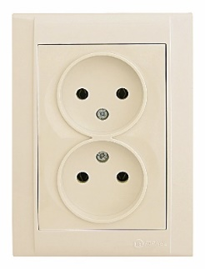
42010014 | Розетка TF євро | 58.12 грн | 53.65 грн
42010034 | Розетка TF євро подвійна | 81.25 грн | 75.00 грн
42010022 | Розетка без заземлення | 50.74 грн | 46.84 грн
42010052 | Розетка без заземлення з захистом від дітей | 59.41 грн | 54.84 грн
42010038 | Розетка гніздо + гніздо | 66.80 грн | 61.66 грн
42010028 | Розетка з заземленням | 62.30 грн | 57.51 грн
42010058 | Розетка з заземленням та захистом від дітей | 71.29 грн | 65.81 грн
42010029 | Розетка з заземленням та кришкою | 72.89 грн | 67.29 грн
42010035 | Розетка комп'ютерна САТ 5 + гніздо | 175.02 грн | 161.56 грн
42010037 | Розетка комп'ютерна подвійна САТ 5+TF EBPO | 198.47 грн | 183.20 грн
42010135 | Розетка комп'ютерна САТ 6+гніздо | 194.61 грн | 179.64 грн
42010057 | Розетка подвійна з заземленням (новий дизайн) | 88.00 грн | 81.23 грн
42010027 | Розетка ТВ кінцева | 66.15 грн | 61.06 грн
42010007 | Розетка ТВ прохідна | 66.15 грн | 61.06 грн

Влагозащищённая серия
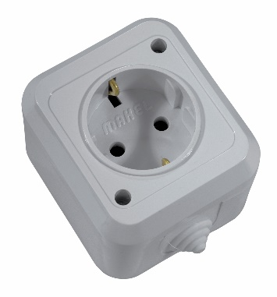
Код | Найменування | розница | опт
 | Вологозахищена серія/IP 44серая
18100 | Вимикач 1-клавішний | 52.35 грн | 48.32 грн
18103 | Вимикач 1-клавішний прохідний | 60.70 грн | 56.03 грн
18150 | Вимикач 1-клавішний+розетка з кришкою | 121.71 грн | 112.35 грн
18101 | Вимикач 2-клавішний | 65.83 грн | 60.77 грн
18151 | Вимикач 2-клавішний+розетка з кришкою | 140.33 грн | 129.54 грн
18105 | Перемикач прохідний | 84.13 грн | 77.66 грн
18154 | Розетка 2-на з кришкою | 140.66 грн | 129.84 грн
18106 | Розетка без заземлення | 52.35 грн | 48.32 грн
18108 | Розетка з заземленням | 60.05 грн | 55.43 грн
18104 | Розетка з заземленням та кришкою | 70.33 грн | 64.92 грн
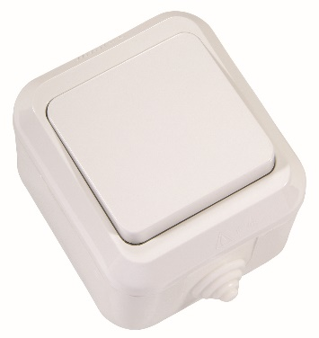
 | Вологозахищена серія/IP44белая | 0.00 грн | 0.00 грн
18300 | Вимикач 1-клавішний | 52.35 грн | 48.32 грн
18303 | Вимикач 1-клавішний прохідний | 60.70 грн | 56.03 грн
18350 | Вимикач 1-клавішний+розетка з кришкою | 121.71 грн | 112.35 грн
18301 | Вимикач 2-клавішний | 65.83 грн | 60.77 грн
18351 | Вимикач 2-клавішний+розетка з кришкою | 140.33 грн | 129.54 грн
18310 | Кнопка дзвінка | 52.35 грн | 48.32 грн
18305 | Перемикач прохідний | 84.13 грн | 77.66 грн
18354 | Розетка 2-на з кришкою | 140.66 грн | 129.84 грн
18306 | Розетка без заземлення | 52.35 грн | 48.32 грн
18308 | Розетка з заземленням | 60.05 грн | 55.43 грн
18304 | Розетка з заземленням та кришкою | 70.33 грн | 64.92 грн
 | Вологозахищена серія/IP44плюс | 0.00 грн | 0.00 грн
37064001 | Вимикач 1-клавішний | 60.05 грн | 55.43 грн
37064005 | Вимикач 1-клавішний прохідний | 69.68 грн | 64.32 грн
37064202 | Вимикач 1-клавішний+розетка з кришкою | 141.62 грн | 130.73 грн
37064003 | Вимикач 2-клавішний | 75.47 грн | 69.66 грн
37064203 | Вимикач 2-клавішний+розетка з кришкою | 157.68 грн | 145.55 грн
37064050 | Кнопка дзвінка | 60.05 грн | 55.43 грн
37064020 | Перемикач прохідний | 97.95 грн | 90.41 грн
37064201 | Розетка 2-на з заземленням та кришкою | 162.50 грн | 150.00 грн
37064029 | Розетка з заземленням та кришкою | 82.21 грн | 75.89 грн
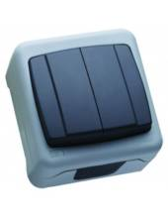
 | Вологозахищена серія/IP55плюс | 0.00 грн | 0.00 грн
36064001 | Вимикач 1-клавішний | 74.50 грн | 68.77 грн
36064005 | Вимикач 1-клавішний прохідний | 86.39 грн | 79.74 грн
36064202 | Вимикач 1-клавішний+розетка з кришкою | 174.38 грн | 160.97 грн
36064003 | Вимикач 2-клавішний | 93.77 грн | 86.56 грн
36064203 | Вимикач 2-клавішний+розетка з кришкою | 193.97 грн | 179.05 грн
36064050 | Кнопка дзвінка | 74.50 грн | 68.77 грн
36064020 | Перемикач прохідний | 120.11 грн | 110.87 грн
36064201 | Розетка 2-на з заземленням та кришкою | 200.08 грн | 184.69 грн
36064029 | Розетка з заземленням та кришкою | 100.19 грн | 92.48 грн

Наружная серия
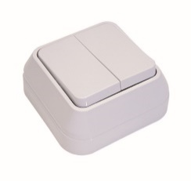
Код | Найменування | розница | опт
 | Зовнішня серія/Вимикачі/Біла
45101 | Вимикач 1-клавішний | 46.57 грн | 42.98 грн
45105 | Вимикач 1-клавішний прохідний | 53.31 грн | 49.21 грн
45103 | Вимикач 2-клавішний | 55.88 грн | 51.58 грн
45123 | Вимикач 2-клавішний з підсвітленням | 67.12 грн | 61.96 грн
45125 | Вимикач прохідний з підсвітленням | 58.12 грн | 53.65 грн
45121 | Вимикач1-клавішний з підсвітленням | 53.31 грн | 49.21 грн
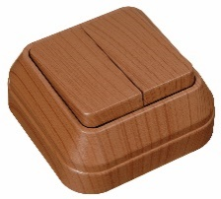
 | Зовнішня серія/Вимикачі/Горіх | 0.00 грн | 0.00 грн
45401 | Вимикач 1-клавішний | 103.40 грн | 95.45 грн
45405 | Вимикач 1-клавішний прохідний | 116.90 грн | 107.91 грн
45403 | Вимикач 2-клавішний | 119.46 грн | 110.27 грн
45423 | Вимикач 2-клавішний з підсвітленням | 131.35 грн | 121.25 грн
45425 | Вимикач прохідний з підсвітленням | 121.71 грн | 112.35 грн
45421 | Вимикач1-клавішний з підсвітленням | 116.90 грн | 107.91 грн
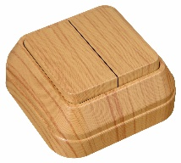
 | Зовнішня серія/Вимикачі/Дуб | 0.00 грн | 0.00 грн
45301 | Вимикач 1-клавішний | 103.40 грн | 95.45 грн
45305 | Вимикач 1-клавішний прохідний | 116.90 грн | 107.91 грн
45303 | Вимикач 2-клавішний | 119.46 грн | 110.27 грн
45323 | Вимикач 2-клавішний з підсвітленням | 131.35 грн | 121.25 грн
45325 | Вимикач прохідний з підсвітленням | 121.71 грн | 112.35 грн
45321 | Вимикач1-клавішний з підсвітленням | 116.90 грн | 107.91 грн
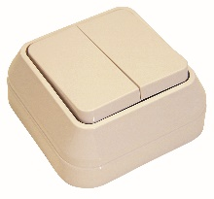
 | Зовнішня серія/Вимикачі/Крем | 0.00 грн | 0.00 грн
45201 | Вимикач 1-клавішний | 46.57 грн | 42.98 грн
45203 | Вимикач 2-клавішний | 55.88 грн | 51.58 грн
45223 | Вимикач 2-клавішний з подсвітл. | 66.80 грн | 61.66 грн
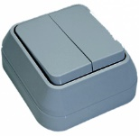
 | Зовнішня серія/Вимикачі/Сіра | 0.00 грн | 0.00 грн
45001 | Вимикач 1-клавішний | 46.57 грн | 42.98 грн
45005 | Вимикач 1-клавішний прохідний | 53.31 грн | 49.21 грн
45003 | Вимикач 2-клавішний | 55.88 грн | 51.58 грн
45023 | Вимикач 2-клавішний з підсвітленням | 67.12 грн | 61.96 грн
45021 | Вимикач1-клавішний з підсвітленням | 53.31 грн | 49.21 грн
 | Зовнішня серія/Розетки | 0.00 грн | 0.00 грн
 | Зовнішня серія/Розетки/Біла | 0.00 грн | 0.00 грн
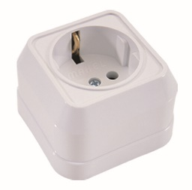
45117 | Розетка 2-на без заземлення | 59.73 грн | 55.14 грн
45114 | Розетка TF євро | 49.14 грн | 45.36 грн
45102 | Розетка без заземлення | 46.57 грн | 42.98 грн
45108 | Розетка з заземленням | 55.88 грн | 51.58 грн
45182 | Розетка подвійна з заземленням | 74.50 грн | 68.77 грн
45127 | Розетка ТВ кінцева | 53.96 грн | 49.81 грн
45107 | Розетка ТВ прохідна | 53.96 грн | 49.81 грн
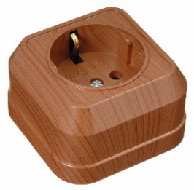
 | Зовнішня серія/Розетки/Горіх | 0.00 грн | 0.00 грн
45417 | Розетка 2-на без заземлення | 137.77 грн | 127.17 грн
45414 | Розетка TF євро | 103.73 грн | 95.75 грн
45402 | Розетка без заземлення | 103.40 грн | 95.45 грн
45408 | Розетка з заземленням | 110.79 грн | 102.27 грн
45482 | Розетка подвійна з заземленням | 146.76 грн | 135.47 грн
45427 | Розетка ТВ кінцева | 108.55 грн | 100.20 грн
45407 | Розетка ТВ прохідна | 108.55 грн | 100.20 грн
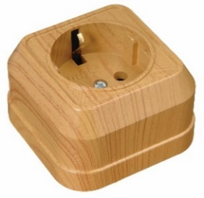
 | Зовнішня серія/Розетки/Дуб | 0.00 грн | 0.00 грн
45317 | Розетка 2-на без заземлення | 137.77 грн | 127.17 грн
45314 | Розетка TF євро | 103.73 грн | 95.75 грн
45302 | Розетка без заземлення | 103.40 грн | 95.45 грн
45308 | Розетка з заземленням | 110.79 грн | 102.27 грн
45382 | Розетка подвійна з заземленням | 146.76 грн | 135.47 грн
45327 | Розетка ТВ кінцева | 108.55 грн | 100.20 грн
45307 | Розетка ТВ прохідна | 108.55 грн | 100.20 грн
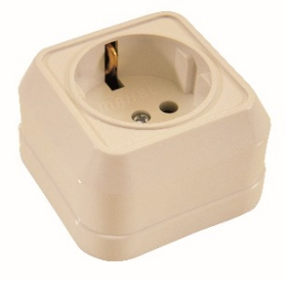
 | Зовнішня серія/Розетки/Крем | 0.00 грн | 0.00 грн
45207 | Розетка прохідна | 53.31 грн | 49.21 грн
45214 | Розетка TF ЄВРО | 47.85 грн | 44.17 грн
45227 | Розетка TV кінцева | 53.31 грн | 49.21 грн
45202 | Розетка без заземленням | 45.28 грн | 41.80 грн
45208 | Розетка з заземленням | 54.59 грн | 50.39 грн
45217 | Розетка подвійна без заземленням | 57.81 грн | 53.36 грн
45282 | Розетка подвійна з заземленням | 72.89 грн | 67.29 грн
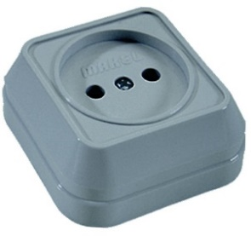
 | Зовнішня серія/Розетки/Сіра | 0.00 грн | 0.00 грн
45017 | Розетка 2-на без заземлення | 59.73 грн | 55.14 грн
45014 | Розетка TF євро | 49.14 грн | 45.36 грн
45002 | Розетка без заземлення | 46.57 грн | 42.98 грн
45008 | Розетка з заземленням | 55.88 грн | 51.58 грн
45082 | Розетка подвійна з заземленням | 74.50 грн | 68.77 грн
45027 | Розетка ТВ кінцева | 53.96 грн | 49.81 грн
45007 | Розетка ТВ прохідна | 53.96 грн | 49.81 грн

Удлинители и колодки
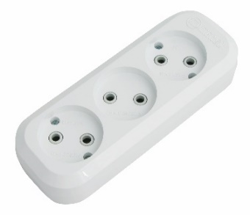
Код | Найменування | розница | опт
 | Подовжувачі та колодки
MGP101 | Колодка 2 гнізда без заземлення | 52.99 грн | 48.91 грн
MGP111 | Колодка 2 гнізда з заземленням | 65.20 грн | 60.18 грн
MGP121 | Колодка 3 гнізда без заземлення | 63.91 грн | 58.99 грн
MGP131 | Колодка 3 гнізда з заземленням | 74.83 грн | 69.07 грн
MGP211 | Колодка 3 гнізда з заземленням та вимикачем | 120.43 грн | 111.16 грн
MGP141 | Колодка 4 гнізда без заземлення | 86.07 грн | 79.45 грн
MGP151 | Колодка 4 гнізда з заземленням | 91.84 грн | 84.78 грн
MGP181 | Колодка 6 гнізд з заземленням | 140.33 грн | 129.54 грн
MGP231 | Колодка 6 гнізд з заземленням та вимикачем | 182.08 грн | 168.08 грн
10152 | Колодка клемна 5 отв | 17.66 грн | 16.30 грн
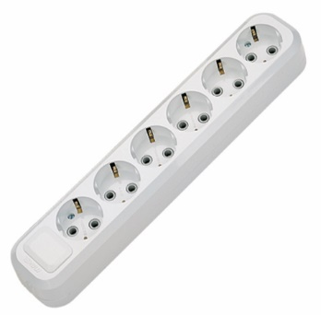
10153 | Колодка клемна 7 отв | 23.45 грн | 21.64 грн
10154 | Колодка клемна 9 отв | 30.19 грн | 27.87 грн
10020 | Подовжувач 1*10 м без заземлення | 231.54 грн | 213.73 грн
10017 | Подовжувач 1*10 м з заземленням | 364.81 грн | 336.75 грн
10021 | Подовжувач 1*15 м без заземлення | 323.39 грн | 298.51 грн
10018 | Подовжувач 1*15 м з заземленням | 519.93 грн | 479.94 грн
10008 | Подовжувач 1*5 м без заземлення | 138.73 грн | 128.06 грн
10006 | Подовжувач 1*5 м з заземленням | 209.71 грн | 193.58 грн
MGP102 | Подовжувач 2*2 м без заземлення | 114.64 грн | 105.82 грн
MGP112 | Подовжувач 2*2 м з заземленням | 149.97 грн | 138.43 грн
MGP103 | Подовжувач 2*3 м без заземлення | 128.46 грн | 118.58 грн
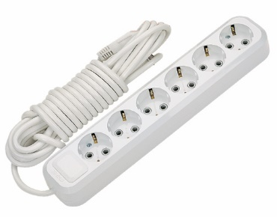
MGP113 | Подовжувач 2*3 м з заземленням | 179.84 грн | 166.01 грн
MGP104 | Подовжувач 2*5 м без заземлення | 167.63 грн | 154.74 грн
MGP114 | Подовжувач 2*5 м з заземленням | 245.35 грн | 226.48 грн
MGP107 | Подовжувач 2*7 м без заземлення | 200.71 грн | 185.27 грн
MGP117 | Подовжувач 2*7 м з заземлення | 310.87 грн | 286.96 грн
MGP122 | Подовжувач 3*2 м без заземлення | 123.32 грн | 113.83 грн
MGP132 | Подовжувач 3*2 м з заземленням | 158.65 грн | 146.44 грн
MGP212 | Подовжувач 3*2 м з заземленням та вимикачем | 204.56 грн | 188.83 грн
MGP123 | Подовжувач 3*3 м без заземлення | 135.20 грн | 124.80 грн
MGP133 | Подовжувач 3*3 м з заземленням | 182.73 грн | 168.68 грн
MGP213 | Подовжувач 3*3 м з заземленням та вимикачем | 240.22 грн | 221.74 грн
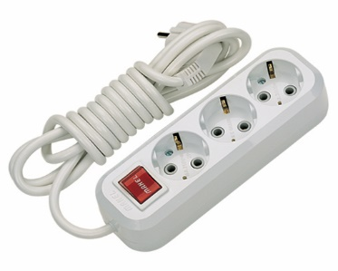
MGP124 | Подовжувач 3*5 м без заземлення | 176.31 грн | 162.75 грн
MGP134 | Подовжувач 3*5 м з заземленням | 251.13 грн | 231.81 грн
MGP214 | Подовжувач 3*5 м з заземленням та вимикачем | 294.81 грн | 272.13 грн
MGP142 | Подовжувач 4*2 м без заземлення | 141.94 грн | 131.02 грн
MGP152 | Подовжувач 4*2 м з заземленням | 178.23 грн | 164.52 грн
MGP143 | Подовжувач 4*3 м без заземлення | 154.47 грн | 142.58 грн
MGP153 | Подовжувач 4*3 м з заземленням | 206.82 грн | 190.91 грн
MGP144 | Подовжувач 4*5 м без заземлення | 186.58 грн | 172.23 грн
MGP154 | Подовжувач 4*5 м з заземленням | 272.97 грн | 251.97 грн
MGP182 | Подовжувач 6*2 м з заземленням | 219.66 грн | 202.77 грн
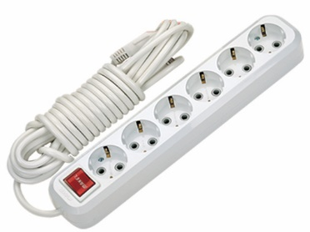
MGP232 | Подовжувач 6*2 м з заземленням та вимикачем | 266.87 грн | 246.34 грн
MGP183 | Подовжувач 6*3 м з заземленням | 252.42 грн | 233.00 грн
MGP233 | Подовжувач 6*3 м з заземленням та вимикачем | 295.77 грн | 273.02 грн
MGP184 | Подовжувач 6*5 м з заземленням | 311.83 грн | 287.84 грн
MGP234 | Подовжувач 6*5 м з заземленням та вимикачем | 352.29 грн | 325.19 грн
25064200 | Подовжувач мережевий з фільтром | 1020.59 грн | 942.09 грн
57022 | Розетка б/заземлення | 87.32 грн | 80.61 грн
57035 | Розетка комп. САТ 5е + гніздо | 243.21 грн | 224.50 грн

Lumia
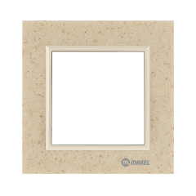
Код | Найменування | розница | опт
 | Lumia/Рамка+вставка/CORIAN//Аврора/Кремова перлина
59137701 | Рамка 1-а | 582.23 грн | 537.45 грн
59137702 | Рамка 2-а | 715.51 грн | 660.47 грн
59137703 | Рамка 3-а | 1103.76 грн | 1018.85 грн
59137704 | Рамка 4-а | 1249.24 грн | 1153.15 грн
59137707 | Рамка вертикальна 2-а | 715.51 грн | 660.47 грн
59137708 | Рамка вертикальна 3-а | 1102.48 грн | 1017.68 грн
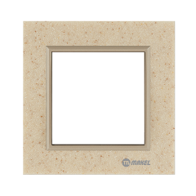
 | Lumia/Рамка+вставка/CORIAN/Аврора/Латунь | 0.00 грн | 0.00 грн
59136701 | Рамка 1-а | 582.23 грн | 537.45 грн
59136702 | Рамка 2-а | 715.51 грн | 660.47 грн
59136703 | Рамка 3-а | 1103.76 грн | 1018.85 грн
59136704 | Рамка 4-а | 1249.24 грн | 1153.15 грн
59136707 | Рамка вертикальна 2-а | 715.51 грн | 660.47 грн
59136708 | Рамка вертикальна 3-а | 1103.76 грн | 1018.85 грн
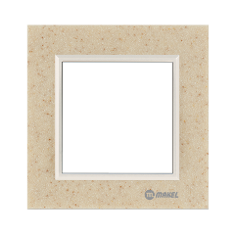
 | LumiaРамка+вставка/CORIAN/Аврора/Перлина | 0.00 грн | 0.00 грн
59138701 | Рамка 1-а | 582.23 грн | 537.45 грн
59138702 | Рамка 2-а | 715.18 грн | 660.16 грн
59138703 | Рамка 3-а | 1103.76 грн | 1018.85 грн
59138704 | Рамка 4-а | 1249.24 грн | 1153.15 грн
59138707 | Рамка вертикальна 2-а | 715.51 грн | 660.47 грн
59138708 | Рамка вертикальна 3-а | 1103.76 грн | 1018.85 грн
 | Lumia/Рамка+вставка/CORIAN/Пісочний камінь | 0.00 грн | 0.00 грн
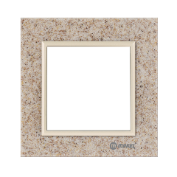
 | Lumia/Рамк+вставка/CORIAN/Пісочний камінь/кремова перлина | 0.00 грн | 0.00 грн
59131701 | Рамка 1-а | 581.27 грн | 536.55 грн
59131702 | Рамка 2-а | 715.51 грн | 660.47 грн
59131703 | Рамка 3-а | 1103.76 грн | 1018.85 грн
59131704 | Рамка 4-а | 1249.24 грн | 1153.15 грн
59131707 | Рамка вертикальна 2-а | 715.51 грн | 660.47 грн
59131708 | Рамка вертикальна 3-а | 1102.48 грн | 1017.68 грн
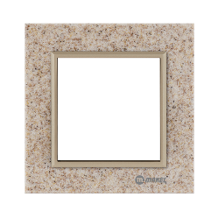
 | Lumia/Рамка+вставка/CORIAN/Пісочний камінь/Латунь | 0.00 грн | 0.00 грн
59130701 | Рамка 1-я | 582.23 грн | 537.45 грн
59130702 | Рамка 2-я | 715.51 грн | 660.47 грн
59130703 | Рамка 3-я | 1103.76 грн | 1018.85 грн
59130704 | Рамка 4-я | 1249.24 грн | 1153.15 грн
59130707 | Рамка вертикальна 2-я | 715.51 грн | 660.47 грн
59130708 | Рамка вертикальна 3-я | 1103.76 грн | 1018.85 грн
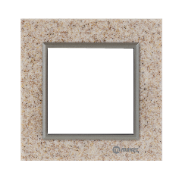
 | Lumia/Рамка+вставка/CORIAN/Пісочний камінь/Хаки | 0.00 грн | 0.00 грн
59132701 | Рамка 1-а | 581.27 грн | 536.55 грн
59132702 | Рамка 2-а | 715.51 грн | 660.47 грн
59132703 | Рамка 3-а | 1103.76 грн | 1018.85 грн
59132704 | Рамка 4-а | 1249.24 грн | 1153.15 грн
59132707 | Рамка вертикальна 2-а | 715.18 грн | 660.16 грн
59132708 | Рамка вертикальна 3-а | 1103.76 грн | 1018.85 грн
 | Lumia/Рамка+вставка/CORIAN/Сутінки | 0.00 грн | 0.00 грн
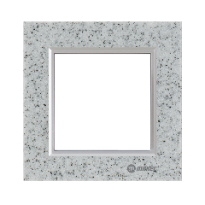
 | Lumia/Рамка+вставка/CORIAN/Сутінки/Перлиновий | 0.00 грн | 0.00 грн
59141701 | Рамка 1-а | 582.23 грн | 537.45 грн
59141702 | Рамка 2-а | 715.51 грн | 660.47 грн
59141703 | Рамка 3-а | 1103.76 грн | 1018.85 грн
59141704 | Рамка 4-а | 1249.24 грн | 1153.15 грн
59141707 | Рамка вертикальна 2-а | 715.51 грн | 660.47 грн
59141708 | Рамка вертикальна 3-а | 1102.48 грн | 1017.68 грн
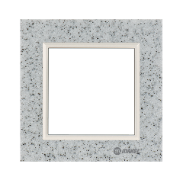
 | Lumia/Рамка+вставка/CORIAN/Сутінки/Сріблястий | 0.00 грн | 0.00 грн
59140701 | Рамка 1-а | 581.27 грн | 536.55 грн
59140702 | Рамка 2-а | 715.51 грн | 660.47 грн
59140703 | Рамка 3-а | 1102.48 грн | 1017.68 грн
59140704 | Рамка 4-а | 1247.95 грн | 1151.96 грн
59140707 | Рамка вертикальна 2-а | 715.18 грн | 660.16 грн
59140708 | Рамка вертикальна 3-а | 1102.48 грн | 1017.68 грн
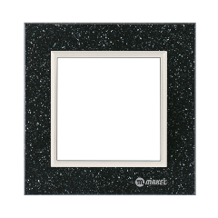
 | Lumia/Рамка+вставка/CORIAN/Сутінки/Чорний | 0.00 грн | 0.00 грн
59139701 | Рамка 1-а | 582.23 грн | 537.45 грн
59139702 | Рамка 2-а | 715.18 грн | 660.16 грн
59139703 | Рамка 3-а | 1103.76 грн | 1018.85 грн
59139704 | Рамка 4-а | 1249.24 грн | 1153.15 грн
59139707 | Рамка вертикальна 2-а | 715.51 грн | 660.47 грн
59139708 | Рамка вертикальна 3-а | 1103.76 грн | 1018.85 грн
 | Lumia/Рамка+вставка/CORIAN/Чорний кварц | 0.00 грн | 0.00 грн
 | Lumia/Рамка+вставка/CORIAN/Чорний кварц/Перлиновий | 0.00 грн | 0.00 грн
59135701 | Рамка 1-а | 582.23 грн | 537.45 грн
59135702 | Рамка 2-а | 715.51 грн | 660.47 грн
59135703 | Рамка 3-а | 1103.76 грн | 1018.85 грн
59135704 | Рамка 4-а | 1247.95 грн | 1151.96 грн
59135707 | Рамка вертикальна 2-а | 715.51 грн | 660.47 грн
59135708 | Рамка вертикальна 3-а | 1103.76 грн | 1018.85 грн
 | Lumia/Рамка+вставка/CORIAN/Чорний кварц/Сріблястий | 0.00 грн | 0.00 грн
59134701 | Рамка 1-а | 581.27 грн | 536.55 грн
...

